Reflectance
HR400nm HT800nm 分色镜, 0°
 | Reflectance (%)
350 | 95.838
351 | 88.376
352 | 76.006
353 | 93.352
354 | 97.699
355 | 98.45
356 | 98.717
357 | 99.134
358 | 98.911
359 | 98.749
360 | 99.044
361 | 98.971
362 | 99.18
363 | 99.057
364 | 99.41
365 | 99.143
366 | 99.646
367 | 99.655
368 | 99.479
369 | 99.457
370 | 99.364
371 | 99.416
372 | 99.601
373 | 99.582
374 | 99.741
375 | 99.685
376 | 99.599
377 | 99.442
378 | 99.54
379 | 99.672
380 | 99.562
381 | 99.508
382 | 99.601
383 | 99.747
384 | 99.551
385 | 99.536
386 | 99.45
387 | 99.26
388 | 99.37
389 | 99.54
390 | 99.672
391 | 99.562
392 | 99.508
393 | 99.601
394 | 99.747
395 | 99.551
396 | 99.536
397 | 99.45
398 | 99.26
399 | 99.37
...
 |  |  | 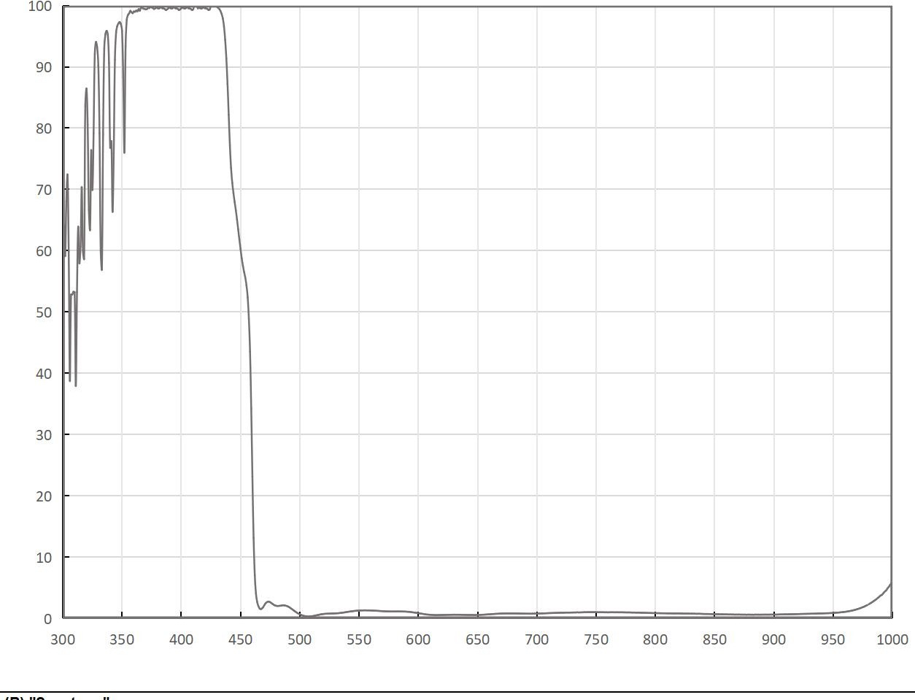
 | HR400nm HT800nm 分色镜, 0°
 | Wavelength (µm) | Reflectance (%)
 | 350 | 95.838
 | 351 | 88.376
 | 352 | 76.006
 | 353 | 93.352
Product Raw Data | 354 | 97.699
HR400nm HT800nm 分色镜, 0° | 355 | 98.45
 | 356 | 98.717
 | 357 | 99.134
免责声明：此处提供的数据仅供参考。不同批次的性能数据会有轻微变化。有关此数据的使用或可靠性的任何问题，请联系技术支持。 | 358 | 98.911
 | 359 | 98.749
 | 360 | 99.044
 | 361 | 98.971
 | 362 | 99.18
 | 363 | 99.057
 | 364 | 99.41
 | 365 | 99.143
 | 366 | 99.646
 | 367 | 99.655
材料K9，入射角0° 反射 R>99.5%@400nm 透射 T>95%@800nm | 368 | 99.479
 | 369 | 99.457
 | 370 | 99.364
 | 371 | 99.416
 | 372 | 99.601
 | 373 | 99.582
 | 374 | 99.741
 | 375 | 99.685
 | 376 | 99.599
 | 377 | 99.442
 | 378 | 99.54
 | 379 | 99.672
 | 380 | 99.562
 | 381 | 99.508
 | 382 | 99.601
 | 383 | 99.747
 | 384 | 99.551
 | 385 | 99.536
 | 386 | 99.45
 | 387 | 99.26
 | 388 | 99.37
 | 389 | 99.54
 | 390 | 99.672
 | 391 | 99.562
 | 392 | 99.508
 | 393 | 99.601
 | 394 | 99.747
 | 395 | 99.551
 | 396 | 99.536
 | 397 | 99.45
 | 398 | 99.26
 | 399 | 99.37
 | 400 | 99.54
 | 401 | 99.672
 | 402 | 99.562
 | 403 | 99.508
 | 404 | 99.601
 | 405 | 99.747
 | 406 | 99.551
 | 407 | 99.536
 | 408 | 99.45
 | 409 | 99.26
 | 410 | 99.37
 | 411 | 99.949
 | 412 | 99.917
 | 413 | 99.991
 | 414 | 99.54
 | 415 | 99.67
 | 416 | 99.56
 | 417 | 99.5
 | 418 | 99.6
 | 419 | 99.742
 | 420 | 99.5512
 | 421 | 99.5368
 | 422 | 99.451
 | 423 | 99.267
 | 424 | 99.37
 | 425 | 99.905
 | 426 | 99.974
 | 427 | 99.883
 | 428 | 99.945
 | 429 | 99.931
 | 430 | 99.81
 | 431 | 99.633
 | 432 | 99.445
 | 433 | 99.122
 | 434 | 98.641
 | 435 | 97.904
 | 436 | 96.623
 | 437 | 94.409
 | 438 | 91.361
 | 439 | 87.189
 | 440 | 82.168
 | 441 | 77.16
 | 442 | 73.451
 | 443 | 71.075
 | 444 | 69.411
 | 445 | 67.953
 | 446 | 66.605
 | 447 | 65.108
 | 448 | 63.47
 | 449 | 61.795
 | 450 | 60.266
 | 451 | 58.741
 | 452 | 57.544
 | 453 | 56.507
 | 454 | 55.589
 | 455 | 54.327
 | 456 | 52.385
 | 457 | 48.871
 | 458 | 43.537
 | 459 | 34.245
 | 460 | 23.094
 | 461 | 13.158
 | 462 | 7.053
 | 463 | 4.068
 | 464 | 2.694
 | 465 | 2.041
 | 466 | 1.639
 | 467 | 1.509
 | 468 | 1.616
 | 469 | 1.824
 | 470 | 2.141
 | 471 | 2.44
 | 472 | 2.621
 | 473 | 2.725
 | 474 | 2.724
 | 475 | 2.646
 | 476 | 2.51
 | 477 | 2.367
 | 478 | 2.233
 | 479 | 2.119
 | 480 | 2.066
 | 481 | 2.029
 | 482 | 2.034
 | 483 | 2.059
 | 484 | 2.077
 | 485 | 2.126
 | 486 | 2.14
 | 487 | 2.13
 | 488 | 2.083
 | 489 | 2.024
 | 490 | 1.944
 | 491 | 1.842
 | 492 | 1.704
 | 493 | 1.566
 | 494 | 1.431
 | 495 | 1.275
 | 496 | 1.142
 | 497 | 1.006
 | 498 | 0.87
 | 499 | 0.768
 | 500 | 0.671
 | 501 | 0.578
 | 502 | 0.504
 | 503 | 0.435
 | 504 | 0.384
 | 505 | 0.361
 | 506 | 0.334
 | 507 | 0.312
 | 508 | 0.325
 | 509 | 0.344
 | 510 | 0.357
 | 511 | 0.385
 | 512 | 0.42
 | 513 | 0.463
 | 514 | 0.505
 | 515 | 0.552
 | 516 | 0.582
 | 517 | 0.633
 | 518 | 0.672
 | 519 | 0.693
 | 520 | 0.725
 | 521 | 0.747
 | 522 | 0.762
 | 523 | 0.769
 | 524 | 0.773
 | 525 | 0.778
 | 526 | 0.795
 | 527 | 0.802
 | 528 | 0.803
 | 529 | 0.819
 | 530 | 0.825
 | 531 | 0.834
 | 532 | 0.849
 | 533 | 0.858
 | 534 | 0.894
 | 535 | 0.905
 | 536 | 0.935
 | 537 | 0.963
 | 538 | 0.989
 | 539 | 1.029
 | 540 | 1.057
 | 541 | 1.086
 | 542 | 1.109
 | 543 | 1.146
 | 544 | 1.159
 | 545 | 1.191
 | 546 | 1.225
 | 547 | 1.234
 | 548 | 1.256
 | 549 | 1.269
 | 550 | 1.279
 | 551 | 1.294
 | 552 | 1.304
 | 553 | 1.299
 | 554 | 1.317
 | 555 | 1.324
 | 556 | 1.315
 | 557 | 1.305
 | 558 | 1.314
 | 559 | 1.298
 | 560 | 1.295
 | 561 | 1.282
 | 562 | 1.278
 | 563 | 1.272
 | 564 | 1.256
 | 565 | 1.242
 | 566 | 1.23
 | 567 | 1.22
 | 568 | 1.203
 | 569 | 1.194
 | 570 | 1.182
 | 571 | 1.167
 | 572 | 1.161
 | 573 | 1.151
 | 574 | 1.144
 | 575 | 1.139
 | 576 | 1.144
 | 577 | 1.13
 | 578 | 1.134
 | 579 | 1.131
 | 580 | 1.135
 | 581 | 1.136
 | 582 | 1.143
 | 583 | 1.139
 | 584 | 1.133
 | 585 | 1.137
 | 586 | 1.131
 | 587 | 1.119
 | 588 | 1.124
 | 589 | 1.114
 | 590 | 1.1
 | 591 | 1.08
 | 592 | 1.085
 | 593 | 1.049
 | 594 | 1.022
 | 595 | 0.995
 | 596 | 0.976
 | 597 | 0.955
 | 598 | 0.917
 | 599 | 0.892
 | 600 | 0.855
 | 601 | 0.819
 | 602 | 0.791
 | 603 | 0.761
 | 604 | 0.736
 | 605 | 0.69
 | 606 | 0.666
 | 607 | 0.635
 | 608 | 0.63
 | 609 | 0.603
 | 610 | 0.59
 | 611 | 0.581
 | 612 | 0.567
 | 613 | 0.554
 | 614 | 0.545
 | 615 | 0.547
 | 616 | 0.542
 | 617 | 0.551
 | 618 | 0.558
 | 619 | 0.558
 | 620 | 0.563
 | 621 | 0.559
 | 622 | 0.569
 | 623 | 0.573
 | 624 | 0.58
 | 625 | 0.585
 | 626 | 0.591
 | 627 | 0.594
 | 628 | 0.597
 | 629 | 0.6
 | 630 | 0.606
 | 631 | 0.605
 | 632 | 0.6
 | 633 | 0.599
 | 634 | 0.606
 | 635 | 0.597
 | 636 | 0.594
 | 637 | 0.586
 | 638 | 0.586
 | 639 | 0.585
 | 640 | 0.576
 | 641 | 0.568
 | 642 | 0.571
 | 643 | 0.564
 | 644 | 0.565
 | 645 | 0.564
 | 646 | 0.565
 | 647 | 0.551
 | 648 | 0.551
 | 649 | 0.568
 | 650 | 0.571
 | 651 | 0.574
 | 652 | 0.579
 | 653 | 0.588
 | 654 | 0.599
 | 655 | 0.608
 | 656 | 0.62
 | 657 | 0.635
 | 658 | 0.643
 | 659 | 0.668
 | 660 | 0.672
 | 661 | 0.689
 | 662 | 0.711
 | 663 | 0.712
 | 664 | 0.726
 | 665 | 0.749
 | 666 | 0.75
 | 667 | 0.763
 | 668 | 0.771
 | 669 | 0.791
 | 670 | 0.794
 | 671 | 0.793
 | 672 | 0.8
 | 673 | 0.806
 | 674 | 0.805
 | 675 | 0.816
 | 676 | 0.813
 | 677 | 0.809
 | 678 | 0.807
 | 679 | 0.814
 | 680 | 0.814
 | 681 | 0.804
 | 682 | 0.805
 | 683 | 0.806
 | 684 | 0.799
 | 685 | 0.791
 | 686 | 0.792
 | 687 | 0.786
 | 688 | 0.79
 | 689 | 0.777
 | 690 | 0.776
 | 691 | 0.775
 | 692 | 0.776
 | 693 | 0.772
 | 694 | 0.763
 | 695 | 0.771
 | 696 | 0.774
 | 697 | 0.781
 | 698 | 0.789
 | 699 | 0.786
 | 700 | 0.792
 | 701 | 0.795
 | 702 | 0.801
 | 703 | 0.808
 | 704 | 0.815
 | 705 | 0.82
 | 706 | 0.831
 | 707 | 0.835
 | 708 | 0.846
 | 709 | 0.854
 | 710 | 0.864
 | 711 | 0.871
 | 712 | 0.871
 | 713 | 0.884
 | 714 | 0.885
 | 715 | 0.897
 | 716 | 0.897
 | 717 | 0.913
 | 718 | 0.913
 | 719 | 0.923
 | 720 | 0.93
 | 721 | 0.937
 | 722 | 0.929
 | 723 | 0.937
 | 724 | 0.942
 | 725 | 0.953
 | 726 | 0.954
 | 727 | 0.949
 | 728 | 0.955
 | 729 | 0.963
 | 730 | 0.963
 | 731 | 0.971
 | 732 | 0.971
 | 733 | 0.973
 | 734 | 0.995
 | 735 | 0.972
 | 736 | 0.981
 | 737 | 0.984
 | 738 | 0.994
 | 739 | 0.993
 | 740 | 1.021
 | 741 | 0.999
 | 742 | 1.018
 | 743 | 1.019
 | 744 | 1.021
 | 745 | 1.012
 | 746 | 1.024
 | 747 | 1.022
 | 748 | 1.013
 | 749 | 1.025
 | 750 | 1.007
 | 751 | 1.009
 | 752 | 1.011
 | 753 | 1.012
 | 754 | 0.999
 | 755 | 1.01
 | 756 | 1.004
 | 757 | 0.995
 | 758 | 0.996
 | 759 | 0.998
 | 760 | 0.985
 | 761 | 0.999
 | 762 | 0.998
 | 763 | 1.002
 | 764 | 1.003
 | 765 | 0.998
 | 766 | 0.995
 | 767 | 0.995
 | 768 | 1.002
 | 769 | 0.99
 | 770 | 0.996
 | 771 | 0.995
 | 772 | 0.996
 | 773 | 0.987
 | 774 | 0.985
 | 775 | 0.984
 | 776 | 0.973
 | 777 | 0.98
 | 778 | 0.979
 | 779 | 0.974
 | 780 | 0.96
 | 781 | 0.956
 | 782 | 0.963
 | 783 | 0.949
 | 784 | 0.946
 | 785 | 0.95
 | 786 | 0.945
 | 787 | 0.937
 | 788 | 0.922
 | 789 | 0.923
 | 790 | 0.921
 | 791 | 0.912
 | 792 | 0.914
 | 793 | 0.901
 | 794 | 0.887
 | 795 | 0.895
 | 796 | 0.879
 | 797 | 0.883
 | 798 | 0.863
 | 799 | 0.877
 | 800 | 0.865
 | 801 | 0.865
 | 802 | 0.851
 | 803 | 0.857
 | 804 | 0.848
 | 805 | 0.846
 | 806 | 0.839
 | 807 | 0.839
 | 808 | 0.84
 | 809 | 0.839
 | 810 | 0.819
 | 811 | 0.821
 | 812 | 0.822
 | 813 | 0.821
 | 814 | 0.815
 | 815 | 0.808
 | 816 | 0.805
 | 817 | 0.808
 | 818 | 0.813
 | 819 | 0.811
 | 820 | 0.805
 | 821 | 0.805
 | 822 | 0.789
 | 823 | 0.796
 | 824 | 0.789
 | 825 | 0.794
 | 826 | 0.78
 | 827 | 0.789
 | 828 | 0.791
 | 829 | 0.779
 | 830 | 0.776
 | 831 | 0.783
 | 832 | 0.759
 | 833 | 0.781
 | 834 | 0.755
 | 835 | 0.751
 | 836 | 0.753
 | 837 | 0.766
 | 838 | 0.75
 | 839 | 0.743
 | 840 | 0.733
 | 841 | 0.728
 | 842 | 0.722
 | 843 | 0.729
 | 844 | 0.72
 | 845 | 0.727
 | 846 | 0.712
 | 847 | 0.709
 | 848 | 0.691
 | 849 | 0.706
 | 850 | 0.68
 | 851 | 0.688
 | 852 | 0.679
 | 853 | 0.694
 | 854 | 0.672
 | 855 | 0.661
 | 856 | 0.673
 | 857 | 0.664
 | 858 | 0.656
 | 859 | 0.662
 | 860 | 0.666
 | 861 | 0.647
 | 862 | 0.639
 | 863 | 0.65
 | 864 | 0.637
 | 865 | 0.642
 | 866 | 0.637
 | 867 | 0.621
 | 868 | 0.636
 | 869 | 0.621
 | 870 | 0.638
 | 871 | 0.629
 | 872 | 0.619
 | 873 | 0.628
 | 874 | 0.614
 | 875 | 0.625
 | 876 | 0.617
 | 877 | 0.604
 | 878 | 0.621
 | 879 | 0.62
 | 880 | 0.613
 | 881 | 0.606
 | 882 | 0.612
 | 883 | 0.597
 | 884 | 0.625
 | 885 | 0.618
 | 886 | 0.616
 | 887 | 0.62
 | 888 | 0.613
 | 889 | 0.611
 | 890 | 0.622
 | 891 | 0.62
 | 892 | 0.619
 | 893 | 0.629
 | 894 | 0.617
 | 895 | 0.627
 | 896 | 0.612
 | 897 | 0.633
 | 898 | 0.627
 | 899 | 0.634
 | 900 | 0.627

